jpFont
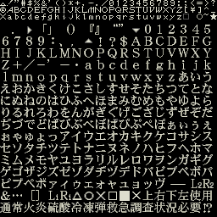

 |  | . | ▷ | 「 | 」 | （ | ） | 『 | 』 | “ | ” | ▿ | 0 | 1 | 2 | 3 | 4 | 5
 | 6 | 7 | 8 | 9 | ： | 、 | ， | ▵ | ！ | ？ | $ | A | B | C | D | E | F | G
 | H | I | J | K | L | M | N | O | P | Q | R | S | T | U | V | W | X | Y
 | Z | + | ╱ | - | ' | 一 | ・ | a | b | c | d | e | f | g | h | i | j | k
 | l | m | n | o | p | q | r | s | t | u | v | w | x | y | z | あ | い | う
 | え | お | か | き | く | け | こ | さ | し | す | せ | そ | た | ち | つ | て | と | な
 | に | ぬ | ね | の | は | ひ | ふ | へ | ほ | ま | み | む | め | も | や | ゆ | よ | ら
 | り | る | れ | ろ | わ | を | ん | が | ぎ | ぐ | げ | ご | ざ | じ | ず | ぜ | ぞ | だ
 | ぢ | づ | で | ど | ば | び | ぶ | べ | ぼ | ぱ | ぴ | ぷ | ぺ | ぽ | ぁ | ぃ | ぅ | ぇ
 | ぉ | ゃ | ゅ | ょ | っ | ア | イ | ウ | エ | オ | カ | キ | ク | ケ | コ | サ | シ | ス
 | セ | ソ | タ | チ | ツ | テ | ト | ナ | ニ | ヌ | ネ | ノ | ハ | ヒ | フ | ヘ | ホ | マ
 | ミ | ム | メ | モ | ヤ | ユ | ヨ | ラ | リ | ル | レ | ロ | ワ | ヲ | ン | ガ | ギ | グ
 | ゲ | ゴ | ザ | ジ | ズ | ゼ | ゾ | ダ | ヂ | ヅ | デ | ド | バ | ビ | ブ | ベ | ボ | パ
 | ピ | プ | ペ | ポ | ァ | ィ | ゥ | ェ | ォ | ャ | ュ | ョ | ッ | ヴ | - | ― | L2 | R2 |  | EA
 | ＆ | … | [ | ] | L1 | R1 | △ | ○ | ☓ | ☐ | ■ | ☓ | 上 | 右 | 下 | 左 | 使 | 用
 | 通 | 常 | 火 | 炎 | 硫 | 酸 | 冷 | 冻 | 弹 | 救 | 急 | 调 | 查 | 状 | 况 | 必 | 要 | ⁉

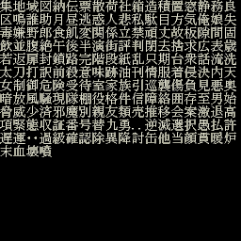
 | 集 | 地 | 域 | 图 | 纳 | 传 | 票 | 散 | 荷 | 社 | 箱 | 造 | 積 | 置 | 窓 | 靜 | 務 | 良 |  | EB
 | 区 | 鸣 | 谁 | 助 | 月 | 昼 | 逃 | 惑 | 人 | 悲 | 私 | 駄 | 目 | 方 | 気 | 俺 | 娘 | 失
 | 毒 | 嫌 | 野 | 郎 | 食 | 飢 | 変 | 関 | 係 | 立 | 禁 | 頑 | 丈 | 故 | 板 | 隙 | 间 | 固
 | 饮 | 并 | 腹 | 绝 | 午 | 後 | 半 | 演 | 街 | 评 | 判 | 闭 | 去 | 拾 | 求 | 广 | 表 | 歳
 | 若 | 返 | 扉 | 封 | 锁 | 路 | 完 | 阶 | 段 | 纸 | 乱 | 只 | 期 | 台 | 衆 | 话 | 流 | 洗
 | 太 | 刀 | 打 | 訳 | 前 | 殺 | 意 | 味 | 跡 | 油 | 刊 | 情 | 服 | 着 | 侵 | 决 | 内 | 天
 | 女 | 制 | 御 | 危 | 险 | 受 | 待 | 室 | 家 | 族 | 引 | 巡 | 袭 | 伤 | 负 | 見 | 悪 | 奥
 | 暗 | 放 | 风 | 骚 | 现 | 队 | 棚 | 役 | 格 | 件 | 信 | 障 | 络 | 囲 | 存 | 至 | 男 | 始
 | 脅 | 威 | 少 | 济 | 邪 | 魔 | 别 | 亲 | 友 | 類 | 壳 | 推 | 移 | 会 | 案 | 激 | 退 | 高
 | 项 | 紧 | 态 | 收 | 证 | 番 | 号 | 替 | 九 | 勇 | ‥ | 逆 | 滅 | 選 | 択 | 愚 | 払 | 許
 | 遅 | 運 | ‥ | 过 | 级 | 确 | 认 | 除 | 异 | 降 | 讨 | 缶 | 他 | 当 | 顔 | 贯 | 暖 | 炉
 | 末 | 血 | 坏 | 瞔

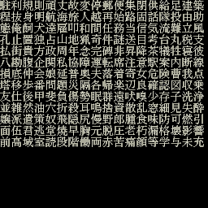
 | 駐 | 利 | 規 | 則 | 頑 | 丈 | 故 | 変 | 停 | 郵 | 便 | 集 | 閉 | 供 | 給 | 足 | 建 | 築
 | 程 | 抜 | 身 | 明 | 航 | 海 | 旅 | 人 | 越 | 再 | 始 | 路 | 固 | 話 | 隊 | 投 | 由 | 助
 | 態 | 俺 | 饲 | 犬 | 達 | 雇 | 叩 | 和 | 間 | 任 | 務 | 当 | 信 | 気 | 流 | 難 | 立 | 風
 | 孔 | 止 | 置 | 独 | 占 | 山 | 地 | 猟 | 奇 | 件 | 謎 | 送 | 目 | 考 | 台 | 丸 | 税 | 支
 | 払 | 街 | 貴 | 方 | 政 | 周 | 年 | 念 | 完 | 碑 | 非 | 昇 | 降 | 茶 | 犠 | 牲 | 寝 | 彼
 | 八 | 勘 | 腹 | 企 | 関 | 私 | 協 | 障 | 運 | 転 | 席 | 注 | 意 | 駅 | 案 | 内 | 断 | 線
 | 損 | 底 | 仲 | 会 | 娘 | 延 | 普 | 奥 | 夫 | 落 | 着 | 寄 | 女 | 危 | 険 | 曹 | 我 | 点
 | 塔 | 移 | 歩 | 番 | 問 | 題 | 災 | 隔 | 各 | 帰 | 楽 | 辺 | 良 | 確 | 認 | 図 | 収 | 乗
 | 友 | 仕 | 後 | 甲 | 斐 | 負 | 傷 | 勢 | 眠 | 群 | 遠 | 吠 | 嗅 | 少 | 存 | 子 | 洗 | 浄
 | 並 | 雑 | 然 | 油 | 穴 | 折 | 殺 | 耳 | 鳴 | 拾 | 資 | 散 | 乱 | 窓 | 細 | 見 | 失 | 酔
 | 嬢 | 派 | 遣 | 策 | 奴 | 飛 | 隠 | 尻 | 慢 | 野 | 郎 | 腫 | 食 | 味 | 防 | 可 | 燃 | 引
 | 面 | 伍 | 君 | 逃 | 堂 | 焼 | 早 | 胸 | 元 | 脱 | 圧 | 老 | 朽 | 漏 | 格 | 壊 | 影 | 響
 | 前 | 高 | 域 | 室 | 読 | 段 | 階 | 慟 | 両 | 赤 | 苦 | 痛 | 顔 | 等 | 学 | 与 | 未 | 充

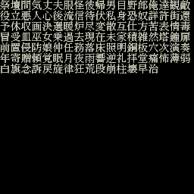
 | 祭 | 壇 | 間 | 気 | 丈 | 夫 | 服 | 怪 | 彼 | 帰 | 男 | 目 | 野 | 郎 | 俺 | 達 | 観 | 敵
 | 役 | 立 | 悪 | 人 | 心 | 後 | 流 | 信 | 待 | 伏 | 私 | 身 | 恐 | 奴 | 詳 | 許 | 街 | 還
 | 予 | 休 | 収 | 画 | 決 | 選 | 暖 | 炉 | 尽 | 変 | 散 | 互 | 仕 | 方 | 苦 | 表 | 情 | 毒
 | 冒 | 受 | 皿 | 巫 | 女 | 乗 | 過 | 去 | 現 | 在 | 未 | 家 | 積 | 雑 | 然 | 塔 | 鐘 | 扉
 | 前 | 置 | 侵 | 防 | 娘 | 仲 | 任 | 務 | 落 | 床 | 照 | 明 | 銅 | 板 | 穴 | 次 | 演 | 奏
 | 年 | 寄 | 贈 | 頼 | 覚 | 眠 | 月 | 夜 | 雨 | 響 | 逆 | 礼 | 拝 | 堂 | 痛 | 怖 | 薄 | 弱
 | 白 | 旗 | 念 | 訴 | 戻 | 旋 | 律 | 狂 | 荒 | 段 | 崩 | 柱 | 壊 | 早 | 治

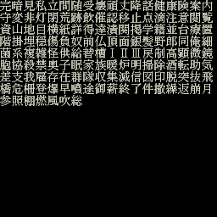
 | 完 | 暗 | 見 | 私 | 立 | 間 | 随 | 受 | 壊 | 頑 | 丈 | 降 | 話 | 健 | 康 | 険 | 案 | 内
 | 守 | 変 | 非 | 灯 | 閉 | 荒 | 跡 | 飲 | 催 | 認 | 移 | 止 | 点 | 滴 | 注 | 意 | 閲 | 覧
 | 資 | 山 | 地 | 目 | 横 | 紙 | 詳 | 得 | 達 | 漬 | 関 | 掲 | 学 | 籍 | 並 | 台 | 療 | 置
 | 階 | 掛 | 埋 | 穏 | 傷 | 負 | 奴 | 前 | 仏 | 頂 | 面 | 銀 | 髪 | 野 | 郎 | 同 | 俺 | 細
 | 菌 | 系 | 複 | 雑 | 怪 | 供 | 給 | 替 | 槽 | Ⅰ | Ⅱ | Ⅲ | 戻 | 制 | 高 | 顕 | 微 | 鏡
 | 胞 | 協 | 殺 | 禁 | 奥 | 子 | 眠 | 家 | 族 | 暖 | 炉 | 明 | 掃 | 除 | 酒 | 転 | 助 | 気
 | 差 | 支 | 我 | 雇 | 存 | 在 | 群 | 隊 | 収 | 集 | 減 | 信 | 図 | 印 | 脱 | 突 | 抜 | 飛
 | 橋 | 危 | 柵 | 登 | 爆 | 早 | 噴 | 途 | 御 | 薪 | 終 | 了 | 件 | 撤 | 繰 | 返 | 崩 | 月
 | 参 | 照 | 棚 | 燃 | 風 | 吹 | 総

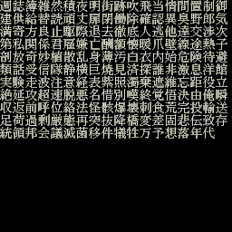
 | 週 | 誌 | 簿 | 雑 | 然 | 積 | 夜 | 明 | 街 | 跡 | 吹 | 飛 | 当 | 情 | 間 | 置 | 制 | 御
 | 建 | 供 | 給 | 替 | 読 | 頑 | 丈 | 扉 | 閉 | 働 | 除 | 確 | 認 | 異 | 臭 | 野 | 郎 | 気
 | 満 | 寄 | 方 | 良 | 止 | 駆 | 際 | 退 | 去 | 徹 | 底 | 人 | 逃 | 他 | 達 | 交 | 渉 | 次
 | 第 | 私 | 関 | 係 | 君 | 雇 | 嫌 | 亡 | 酬 | 額 | 懐 | 暖 | 爪 | 壁 | 線 | 途 | 熱 | 子
 | 剖 | 放 | 奇 | 妙 | 植 | 散 | 乱 | 身 | 薄 | 汚 | 白 | 衣 | 内 | 始 | 危 | 険 | 待 | 避
 | 類 | 話 | 受 | 信 | 隊 | 静 | 横 | 巨 | 焼 | 見 | 済 | 探 | 誰 | 非 | 激 | 息 | 洋 | 館
 | 実 | 験 | 走 | 波 | 注 | 意 | 経 | 表 | 紫 | 照 | 濁 | 棄 | 遮 | 維 | 忘 | 距 | 役 | 立
 | 絶 | 延 | 攻 | 超 | 速 | 脱 | 悪 | 名 | 借 | 別 | 暵 | 終 | 覚 | 悟 | 泱 | 由 | 俺 | 瞬
 | 収 | 返 | 前 | 呼 | 位 | 絡 | 法 | 怪 | 骸 | 爆 | 壊 | 刺 | 食 | 荒 | 完 | 投 | 輸 | 送
 | 足 | 荷 | 過 | 剰 | 厳 | 態 | 再 | 突 | 抜 | 降 | 橋 | 変 | 差 | 固 | 悲 | 伝 | 致 | 存
 | 統 | 領 | 邦 | 会 | 議 | 減 | 菌 | 移 | 件 | 犠 | 牲 | 万 | 予 | 想 | 落 | 年 | 代


 | 楽 | 酬 | 受 | 君 | 由

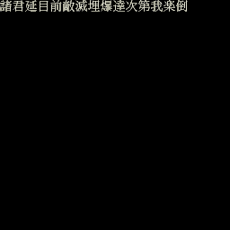
 | 諸 | 君 | 延 | 目 | 前 | 敵 | 減 | 埋 | 爆 | 達 | 次 | 第 | 我 | 楽 | 倒

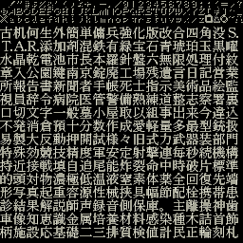
 | 24 |  |  |  | 28
 | 古 | 机 | 何 | 生 | 外 | 簡 | 単 | 傭 | 兵 | 強 | 化 | 版 | 改 | 合 | 四 | 角 | 没 | S
 | T | A | R | 添 | 加 | 剂 | 混 | 鉄 | 有 | 緑 | 宝 | 石 | 青 | 琥 | 珀 | 玉 | 黒 | 曜
 | 水 | 晶 | 乾 | 電 | 池 | 市 | 長 | 本 | 羅 | 針 | 盤 | 六 | 無 | 限 | 処 | 理 | 付 | 紋
 | 章 | 入 | 公 | 園 | 鍵 | 南 | 京 | 錠 | 廃 | 工 | 場 | 残 | 遺 | 言 | 日 | 記 | 営 | 業
 | 所 | 報 | 告 | 書 | 新 | 聞 | 者 | 手 | 帳 | 死 | 士 | 指 | 示 | 美 | 術 | 品 | 絵 | 監
 | 視 | 員 | 辞 | 令 | 病 | 院 | 医 | 管 | 警 | 備 | 熱 | 練 | 道 | 整 | 志 | 察 | 署 | 裏
 | 口 | 切 | 文 | 字 | 一 | 般 | 墓 | 小 | 屋 | 取 | 以 | 組 | 事 | 出 | 来 | 今 | 違 | 込
A2 | 不 | 発 | 消 | 倉 | 預 | 十 | 分 | 数 | 作 | 成 | 愛 | 軽 | 量 | 多 | 最 | 型 | 銃 | 扱
 | 易 | 製 | 大 | 反 | 動 | 押 | 開 | 試 | 様 | 々 | 旧 | 式 | 力 | 武 | 器 | 装 | 部 | 門
 | 特 | 殊 | 効 | 竸 | 技 | 精 | 度 | 軍 | 安 | 定 | 射 | 撃 | 連 | 毎 | 秒 | 続 | 機 | 構
 | 持 | 近 | 接 | 戦 | 填 | 自 | 追 | 尾 | 能 | 炸 | 裂 | 命 | 中 | 時 | 破 | 片 | 標 | 準
 | 的 | 頭 | 対 | 物 | 濃 | 極 | 低 | 温 | 液 | 室 | 素 | 体 | 薬 | 全 | 回 | 復 | 先 | 端
 | 形 | 写 | 真 | 起 | 重 | 容 | 源 | 性 | 械 | 挟 | 具 | 幅 | 節 | 配 | 栓 | 携 | 帯 | 患 | EE
 | 診 | 結 | 果 | 解 | 説 | 師 | 声 | 録 | 音 | 側 | 保 | 库 | 。 | 主 | 離 | 操 | 神 | 歯
 | 車 | 像 | 知 | 惠 | 識 | 金 | 属 | 培 | 養 | 材 | 料 | 感 | 染 | 種 | 木 | 詰 | 首 | 飾
 | 柄 | 施 | 設 | 応 | 基 | 礎 | 二 | 三 | 排 | 質 | 検 | 値 | 計 | 民 | 正 | 輪 | 刻 | 札

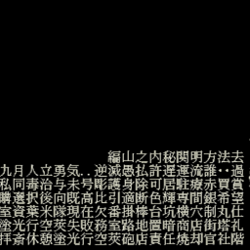
 | a | a | a | a | a | a | a | a | a | a | a | a | a | a | a | a | a | a
 | a | a | a | a | a | a | a | a | a | a | a | a | a | a | a | a | a | a
 | a | a | a | a | a | a | a | a | a | a | a | a | a | a | a | a | a | a
 | a | a | a | a | a | a | a | a | a | a | a | a | a | a | a | a | a | a
 | a | a | a | a | a | a | a | a | a | a | a | a | a | a | a | a | a | a
 | a | a | a | a | a | a | a | a | a | a | a | a | a | a | a | a | a | a
 | a | a | a | a | a | a | a | a | a | a | a | a | a | a | a | a | a | a
 | a | a | a | a | a | a | a | a | a | a | a | a | a | a | a | a | a | a
 | a | a | a | a | a | a | a | a | a | a | a | a | a | a | a | a | a | a
 | a | a | a | a | a | a | a | a | a | a | a | a | a | a | a | a | a | a
 | a | a | a | a | a | a | a | a | a | a | a | a | a | a | a | a | a | a
 | a | a | a | a | a | a | a | a | 編 | 山 | 之 | 内 | 秘 | 関 | 明 | 方 | 法 | 去
 | 九 | 月 | 人 | 立 | 勇 | 気 | ‥ | 逆 | 減 | 愚 | 払 | 許 | 遅 | 運 | 流 | 誰 | ‥ | 過
 | 私 | 同 | 毒 | 治 | 与 | 未 | 号 | 彫 | 護 | 身 | 除 | 可 | 居 | 駐 | 療 | 赤 | 買 | 賞
 | ？ | 選 | 択 | 後 | 向 | 既 | 高 | 比 | 引 | 適 | 断 | 色 | 輝 | 専 | 間 | 銀 | 希 | 望
 | 室 | 資 | 薬 | 米 | 隊 | 現 | 在 | 欠 | 番 | 掛 | 棒 | 台 | 坑 | 横 | 穴 | 制 | 丸 | 仕
 | 涂 | 光 | 行 | 空 | 莢 | 失 | 敗 | 務 | 室 | 路 | 地 | 置 | 暗 | 商 | 店 | 街 | 塔 | 礼
 | 拝 | 斎 | 休 | 憩 | 塗 | 光 | 行 | 空 | 莢 | 砲 | 店 | 責 | 任 | 焼 | 却 | 官 | 社 | 階

 |  |  |  |  |  |  | ｓ

cnFont
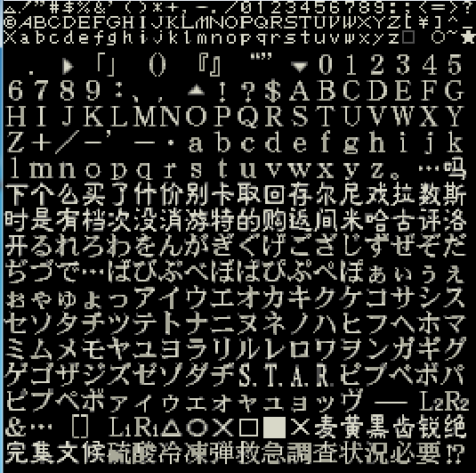

 |  |  | . | ▷ | 「 | 」 | （ | ） | 『 | 』 | “ | ” | ▿ | 0 | 1 | 2 | 3 | 4 | 5
 |  | 6 | 7 | 8 | 9 | ： | 、 | ， | ▵ | ！ | ？ | $ | A | B | C | D | E | F | G
 |  | H | I | J | K | L | M | N | O | P | Q | R | S | T | U | V | W | X | Y
 |  | Z | + | ╱ | - | ' | 一 | ・ | a | b | c | d | e | f | g | h | i | j | k
 |  | l | m | n | o | p | q | r | s | t | u | v | w | x | y | z | 。 | … | 吗
 |  | 下 | 个 | 么 | 买 | 了 | 什 | 价 | 别 | 卡 | 取 | 回 | 存 | 尔 | 尼 | 戏 | 拉 | 数 | 斯
 |  | 时 | 是 | 有 | 档 | 次 | 没 | 消 | 游 | 特 | 的 | 购 | 返 | 间 | 米 | 哈 | 古 | 评 | 洛
 |  | 开 | る | れ | ろ | わ | を | ん | が | ぎ | ぐ | げ | ご | ざ | じ | ず | ぜ | ぞ | だ
 |  | ぢ | づ | で | … | ば | び | ぶ | べ | ぼ | ぱ | ぴ | ぷ | ぺ | ぽ | ぁ | ぃ | ぅ | ぇ
 |  | ぉ | ゃ | ゅ | ょ | っ | ア | イ | ウ | エ | オ | カ | キ | ク | ケ | コ | サ | シ | ス
 |  | セ | ソ | タ | チ | ツ | テ | ト | ナ | ニ | ヌ | ネ | ノ | ハ | ヒ | フ | ヘ | ホ | マ
 |  | ミ | ム | メ | モ | ヤ | ユ | ヨ | ラ | リ | ル | レ | ロ | ワ | ヲ | ン | ガ | ギ | グ
 |  | ゲ | ゴ | ザ | ジ | ズ | ゼ | ゾ | ダ | ヂ | S | T | A | R | ビ | ブ | ベ | ボ | パ
 |  | ピ | プ | ペ | ポ | ァ | ィ | ゥ | ェ | ォ | ャ | ュ | ョ | ッ | ヴ | - | ― | L2 | R2 | EA
 |  | ＆ | … | [ | ] | L1 | R1 | △ | ○ | ☓ | ☐ | ■ | ☓ | 麦 | 黄 | 黑 | 齿 | 锐 | 绝
 |  | 完 | 集 | 文 | 候 | 硫 | 酸 | 冷 | 冻 | 弹 | 救 | 急 | 调 | 查 | 状 | 况 | 必 | 要 | ⁉

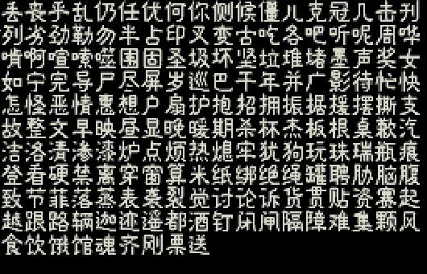
 |  | 丢 | 丧 | 乎 | 乱 | 仍 | 任 | 优 | 何 | 你 | 侧 | 候 | 僵 | 儿 | 克 | 冠 | 几 | 击 | 刊 | EB
 |  | 列 | 劣 | 劲 | 勒 | 勿 | 半 | 占 | 印 | 叉 | 变 | 古 | 吃 | 各 | 吧 | 听 | 呢 | 周 | 哗
 |  | 啃 | 啊 | 喧 | 嗦 | 噬 | 围 | 固 | 圣 | 圾 | 坏 | 坚 | 垃 | 堆 | 堵 | 墨 | 声 | 奖 | 女
 |  | 如 | 宁 | 完 | 导 | 尸 | 尽 | 屏 | 岁 | 巡 | 巴 | 干 | 年 | 并 | 广 | 影 | 待 | 忙 | 快
 |  | 怎 | 怪 | 恶 | 情 | 恶 | 想 | 户 | 扇 | 护 | 抱 | 招 | 拥 | 振 | 据 | 援 | 摆 | 撕 | 支
 |  | 故 | 整 | 文 | 早 | 映 | 昼 | 显 | 晚 | 暖 | 期 | 杀 | 杯 | 杰 | 板 | 根 | 桌 | 歉 | 汽
 |  | 洁 | 洛 | 清 | 渗 | 漆 | 炉 | 点 | 烦 | 热 | 熄 | 牢 | 犹 | 狗 | 玩 | 珠 | 瑞 | 瓶 | 痕
 |  | 登 | 看 | 硬 | 禁 | 离 | 穿 | 窗 | 算 | 米 | 纸 | 绑 | 绝 | 绳 | 罐 | 聘 | 胁 | 脑 | 腹
 |  | 致 | 节 | 菲 | 落 | 蒸 | 表 | 袭 | 裂 | 觉 | 讨 | 论 | 诉 | 货 | 贯 | 贴 | 资 | 赛 | 起
 |  | 越 | 跟 | 路 | 辆 | 迦 | 迹 | 遥 | 都 | 酒 | 钉 | 闭 | 闸 | 隔 | 障 | 难 | 集 | 颗 | 风
 |  | 食 | 饮 | 饿 | 馆 | 魂 | 齐 | 刚 | 票 | 送

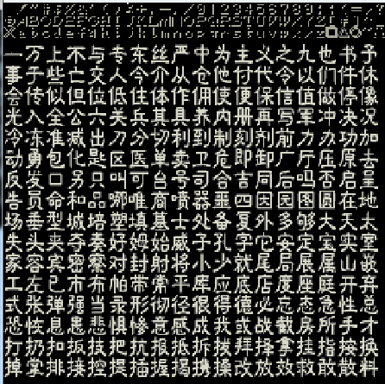

 |  | 一 | 万 | 上 | 不 | 与 | 专 | 东 | 丝 | 严 | 中 | 为 | 主 | 义 | 之 | 九 | 也 | 书 | 予
 |  | 事 | 于 | 些 | 亡 | 交 | 人 | 今 | 介 | 从 | 仓 | 他 | 付 | 代 | 令 | 以 | 们 | 件 | 休
 |  | 会 | 传 | 似 | 但 | 位 | 低 | 住 | 体 | 作 | 佣 | 使 | 便 | 保 | 信 | 值 | 做 | 停 | 像
 |  | 光 | 入 | 全 | 公 | 六 | 关 | 兵 | 其 | 具 | 养 | 内 | 册 | 再 | 写 | 军 | 冲 | 决 | 况
 |  | 冷 | 冻 | 准 | 减 | 出 | 刀 | 分 | 切 | 利 | 到 | 制 | 刻 | 剂 | 前 | 力 | 办 | 功 | 加
 |  | 动 | 勇 | 包 | 化 | 匙 | 区 | 医 | 单 | 卖 | 卫 | 危 | 即 | 卸 | 厂 | 厅 | 压 | 原 | 去
 |  | 反 | 发 | 口 | 另 | 只 | 叫 | 可 | 台 | 号 | 司 | 合 | 吉 | 同 | 后 | 吗 | 否 | 启 | 呈
 |  | 告 | 员 | 命 | 和 | 品 | 哪 | 唯 | 商 | 喷 | 器 | 噩 | 四 | 因 | 园 | 图 | 圆 | 在 | 地
 |  | 场 | 垂 | 型 | 城 | 培 | 塑 | 填 | 墓 | 士 | 处 | 备 | 复 | 外 | 多 | 够 | 大 | 天 | 太
 |  | 失 | 头 | 夹 | 夺 | 奏 | 好 | 姆 | 始 | 威 | 子 | 孔 | 字 | 它 | 安 | 定 | 宝 | 实 | 室
 |  | 家 | 容 | 宾 | 密 | 察 | 对 | 封 | 射 | 将 | 小 | 少 | 就 | 尾 | 局 | 展 | 属 | 山 | 嵌
 |  | 工 | 左 | 已 | 市 | 布 | 帕 | 带 | 常 | 平 | 库 | 应 | 底 | 店 | 度 | 座 | 庭 | 开 | 弃
 |  | 式 | 张 | 弹 | 强 | 当 | 录 | 形 | 彻 | 径 | 很 | 得 | 德 | 必 | 忘 | 态 | 急 | 性 | 总
 |  | 恐 | 恢 | 息 | 忠 | 悲 | 惧 | 惨 | 意 | 感 | 成 | 我 | 或 | 战 | 截 | 房 | 所 | 手 | 才
 |  | 打 | 扔 | 扣 | 扳 | 技 | 把 | 抗 | 报 | 抵 | 拆 | 拔 | 拜 | 择 | 拿 | 挂 | 指 | 按 | 换
 |  | 掉 | 掌 | 排 | 接 | 控 | 提 | 插 | 握 | 揭 | 携 | 搡 | 改 | 放 | 效 | 救 | 敢 | 散 | 料

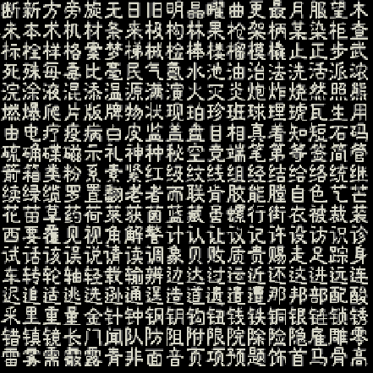
 |  | 断 | 新 | 方 | 旁 | 旋 | 无 | 日 | 旧 | 明 | 晶 | 曜 | 曲 | 更 | 最 | 月 | 服 | 望 | 木
 |  | 未 | 本 | 术 | 机 | 材 | 条 | 来 | 极 | 构 | 林 | 果 | 枪 | 架 | 柄 | 某 | 染 | 柜 | 查
 |  | 标 | 栓 | 样 | 格 | 案 | 梦 | 梯 | 械 | 检 | 棒 | 楼 | 榴 | 摸 | 撬 | 止 | 正 | 步 | 武
 |  | 死 | 殊 | 每 | 毒 | 比 | 毫 | 民 | 气 | 氛 | 水 | 池 | 油 | 治 | 法 | 洗 | 活 | 派 | 浓
 |  | 浣 | 涂 | 液 | 混 | 添 | 温 | 源 | 满 | 演 | 火 | 灭 | 炎 | 炮 | 炸 | 烧 | 然 | 照 | 熊
 |  | 燃 | 爆 | 爬 | 片 | 版 | 牌 | 物 | 状 | 现 | 珀 | 珍 | 班 | 球 | 理 | 琥 | 瓦 | 生 | 用
 |  | 由 | 电 | 疗 | 疫 | 病 | 白 | 皮 | 监 | 盖 | 盘 | 目 | 相 | 真 | 着 | 知 | 短 | 石 | 码
 |  | 硫 | 确 | 碟 | 磁 | 示 | 礼 | 神 | 种 | 秘 | 空 | 竞 | 端 | 笔 | 第 | 等 | 签 | 简 | 管
 |  | 箭 | 箱 | 类 | 粉 | 系 | 素 | 紧 | 红 | 级 | 纹 | 线 | 组 | 经 | 结 | 给 | 络 | 统 | 继
 |  | 续 | 绿 | 缆 | 罗 | 置 | 翻 | 老 | 者 | 而 | 联 | 肯 | 胶 | 能 | 膛 | 自 | 色 | 艺 | 芒
 |  | 花 | 苗 | 草 | 药 | 荷 | 莱 | 获 | 茵 | 蓝 | 藏 | 虽 | 螺 | 行 | 街 | 衣 | 被 | 裁 | 装
 |  | 西 | 要 | 覆 | 见 | 视 | 角 | 解 | 警 | 计 | 认 | 让 | 议 | 记 | 许 | 设 | 访 | 识 | 诊
 |  | 试 | 话 | 该 | 误 | 说 | 请 | 读 | 调 | 象 | 贝 | 败 | 质 | 贵 | 赐 | 走 | 足 | 踪 | 身
 |  | 车 | 转 | 轮 | 轴 | 轻 | 载 | 输 | 辩 | 边 | 达 | 过 | 运 | 近 | 还 | 这 | 进 | 远 | 连
 |  | 迟 | 追 | 适 | 挑 | 选 | 逊 | 通 | 逞 | 造 | 道 | 遗 | 遣 | 遭 | 那 | 邦 | 部 | 配 | 酸
 |  | 采 | 里 | 重 | 量 | 金 | 针 | 钟 | 钢 | 钥 | 钩 | 钮 | 钱 | 铁 | 铜 | 银 | 链 | 锁 | 锈
 |  | 错 | 镇 | 镜 | 长 | 门 | 闻 | 队 | 防 | 阻 | 附 | 限 | 院 | 除 | 险 | 隐 | 雇 | 雕 | 零
 |  | 雷 | 雾 | 需 | 霰 | 露 | 青 | 非 | 面 | 音 | 页 | 项 | 预 | 题 | 饰 | 首 | 马 | 骨 | 高


 |  | 你 | 倒 | 吧 | 快 | 敌 | 欢 | 点 | 爽 | 眼 | 讯 | 迎 | 速 | 晚


 |  | 你 | 吧 | 收 | 表 | 酬 | 晚

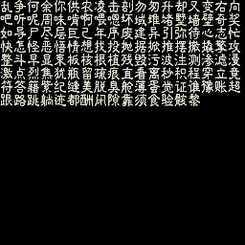
 |  | 乱 | 争 | 何 | 余 | 你 | 供 | 农 | 凌 | 击 | 剖 | 勿 | 匆 | 升 | 缺 | 又 | 变 | 右 | 向
 |  | 吧 | 听 | 呢 | 周 | 味 | 啃 | 啊 | 喂 | 嗯 | 坏 | 域 | 堆 | 堵 | 墅 | 墙 | 壁 | 奇 | 奖
 |  | 如 | 导 | 尸 | 尽 | 层 | 巨 | 己 | 年 | 序 | 废 | 建 | 导 | 引 | 弥 | 待 | 心 | 志 | 忙
 |  | 快 | 怎 | 怪 | 恶 | 悟 | 情 | 想 | 找 | 投 | 抛 | 据 | 掀 | 推 | 摆 | 撤 | 撬 | 擎 | 攻
 |  | 整 | 斗 | 早 | 显 | 束 | 板 | 核 | 根 | 植 | 残 | 毁 | 污 | 波 | 注 | 测 | 渗 | 滤 | 侵
 |  | 激 | 点 | 烈 | 焦 | 犹 | 瓶 | 留 | 疏 | 痕 | 直 | 看 | 离 | 秒 | 积 | 程 | 穿 | 立 | 竞
 |  | 符 | 答 | 籍 | 紫 | 纪 | 缝 | 美 | 脱 | 臭 | 舱 | 薄 | 蛋 | 觉 | 证 | 谁 | 豫 | 帐 | 超
 |  | 跟 | 路 | 跳 | 躺 | 迹 | 都 | 酬 | 闭 | 隙 | 靠 | 须 | 食 | 验 | 骸 | 黎

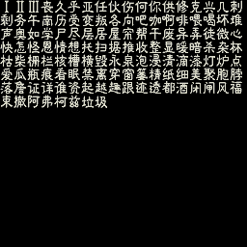
Ⅰ | Ⅱ | Ⅲ | 丧 | 久 | 乎 | 亚 | 任 | 伙 | 伤 | 何 | 你 | 供 | 修 | 克 | 兴 | 几 | 刺
剩 | 务 | 午 | 南 | 历 | 受 | 变 | 叛 | 各 | 向 | 吧 | 咖 | 啊 | 啡 | 喂 | 喝 | 坏 | 堆
声 | 奥 | 如 | 学 | 尸 | 尽 | 层 | 居 | 屋 | 帘 | 帮 | 干 | 废 | 异 | 弄 | 徒 | 微 | 心
快 | 怎 | 怪 | 恩 | 情 | 想 | 托 | 扫 | 据 | 推 | 收 | 整 | 显 | 暖 | 暗 | 杀 | 杂 | 杯
枯 | 柴 | 栅 | 栏 | 核 | 槽 | 横 | 毁 | 永 | 泉 | 泡 | 浸 | 清 | 滴 | 漆 | 灯 | 炉 | 点
爱 | 瓜 | 瓶 | 痕 | 看 | 眠 | 禁 | 离 | 穿 | 窗 | 篓 | 精 | 纸 | 细 | 美 | 聚 | 胞 | 脖
落 | 詹 | 证 | 详 | 谁 | 资 | 起 | 越 | 趣 | 根 | 迹 | 透 | 都 | 酒 | 闭 | 闸 | 风 | 福
束 | 撤 | 阿 | 弗 | 柯 | 兹 | 垃 | 圾

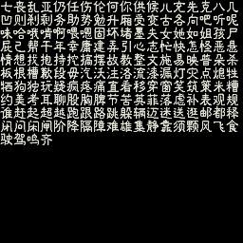
七 | 丧 | 乱 | 亚 | 仍 | 任 | 伤 | 伦 | 何 | 你 | 供 | 候 | 儿 | 充 | 先 | 克 | 八 | 几
凹 | 则 | 刹 | 剩 | 务 | 助 | 势 | 勉 | 升 | 厢 | 受 | 变 | 古 | 各 | 向 | 吧 | 听 | 呢
味 | 哈 | 哦 | 啃 | 啊 | 喂 | 嗯 | 固 | 坏 | 堵 | 墨 | 夫 | 女 | 她 | 如 | 姐 | 孩 | 尸
屁 | 己 | 帮 | 干 | 年 | 幸 | 庸 | 建 | 弄 | 引 | 心 | 志 | 忙 | 快 | 怎 | 怪 | 恶 | 悬
情 | 想 | 找 | 抱 | 持 | 挖 | 搞 | 摆 | 故 | 教 | 整 | 文 | 施 | 易 | 映 | 普 | 朵 | 杀
板 | 根 | 槽 | 歉 | 段 | 毋 | 汽 | 沃 | 注 | 洛 | 流 | 漆 | 漏 | 灯 | 灾 | 点 | 熄 | 牲
牺 | 狗 | 独 | 玩 | 疑 | 疯 | 疼 | 痛 | 直 | 看 | 移 | 穿 | 窗 | 笑 | 筑 | 策 | 米 | 糟
约 | 美 | 考 | 耳 | 聊 | 股 | 胸 | 脾 | 节 | 苦 | 英 | 菲 | 落 | 虑 | 补 | 表 | 现 | 规
谁 | 赶 | 起 | 超 | 越 | 跑 | 跟 | 路 | 跳 | 躲 | 辆 | 迈 | 迷 | 送 | 逛 | 邮 | 都 | 释
闭 | 问 | 闲 | 闸 | 阶 | 降 | 隔 | 障 | 难 | 雄 | 集 | 静 | 靠 | 须 | 颗 | 风 | 飞 | 食
驶 | 驾 | 鸣 | 齐

cnFont (20180326)
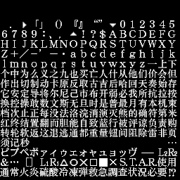

 | . | ▷ | 「 | 」 | （ | ） | 『 | 』 | “ | ” | ▿ | 0 | 1 | 2 | 3 | 4 | 5
6 | 7 | 8 | 9 | ： | 、 | ， | ▵ | ！ | ？ | $ | A | B | C | D | E | F | G
H | I | J | K | L | M | N | O | P | Q | R | S | T | U | V | W | X | Y
Z | + | ╱ | - | ' | ― | ・ | a | b | c | d | e | f | g | h | i | j | k
l | m | n | o | p | q | r | s | t | u | v | w | x | y | z | 一 | 上 | 下
个 | 中 | 为 | 么 | 义 | 之 | 九 | 也 | 买 | 亡 | 人 | 什 | 从 | 他 | 们 | 价 | 会 | 但
作 | 出 | 切 | 制 | 动 | 卡 | 原 | 反 | 取 | 古 | 吉 | 后 | 哈 | 回 | 天 | 奏 | 始 | 存
它 | 安 | 定 | 导 | 将 | 尔 | 尼 | 己 | 市 | 布 | 开 | 弱 | 必 | 我 | 所 | 抗 | 拉 | 按
换 | 控 | 操 | 敢 | 数 | 文 | 斯 | 无 | 且 | 时 | 是 | 普 | 最 | 月 | 有 | 本 | 机 | 束
档 | 次 | 止 | 正 | 每 | 没 | 法 | 洛 | 浣 | 消 | 演 | 灭 | 熊 | 的 | 确 | 符 | 第 | 米
红 | 终 | 结 | 置 | 翻 | 而 | 胆 | 能 | 自 | 致 | 蓝 | 行 | 被 | 评 | 谅 | 负 | 责 | 购
转 | 轮 | 软 | 返 | 这 | 退 | 逃 | 通 | 都 | 重 | 量 | 钮 | 间 | 阻 | 除 | 雷 | 非 | 页
须 | 记 | 秒 |  |  |  |  |  |  |  |  |  |  |  |  |  |  | …
ピ | プ | ペ | ポ | ァ | ィ | ゥ | ェ | ォ | ャ | ュ | ョ | ッ | ヴ | - | ― | L2 | R2 | EA
＆ | … | [ | ] | L1 | R1 | △ | ○ | ☓ | ☐ | ■ | ☓ | Ｓ | Ｔ | Ａ | Ｒ | 使 | 用
通 | 常 | 火 | 炎 | 硫 | 酸 | 冷 | 冻 | 弹 | 救 | 急 | 调 | 查 | 状 | 况 | 必 | 要 | ⁉

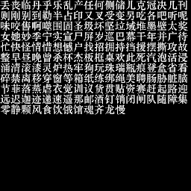
丢 | 丧 | 临 | 丹 | 乎 | 乐 | 乱 | 产 | 任 | 何 | 侧 | 储 | 儿 | 克 | 冠 | 决 | 几 | 刊 | EB
则 | 刚 | 别 | 到 | 勒 | 半 | 占 | 印 | 又 | 叉 | 受 | 变 | 另 | 吃 | 各 | 吧 | 听 | 呢
味 | 咬 | 售 | 啊 | 噬 | 围 | 固 | 圣 | 圾 | 坏 | 坚 | 垃 | 域 | 堆 | 墨 | 壁 | 太 | 奖
女 | 她 | 妙 | 季 | 宁 | 实 | 宣 | 尸 | 屏 | 岁 | 巡 | 巴 | 幕 | 干 | 年 | 并 | 广 | 待
忙 | 快 | 怪 | 情 | 惜 | 想 | 憾 | 户 | 找 | 招 | 拥 | 持 | 挡 | 援 | 摆 | 撕 | 攻 | 故
整 | 早 | 昼 | 晚 | 曾 | 杀 | 杯 | 杰 | 板 | 框 | 桌 | 欢 | 此 | 死 | 汽 | 泡 | 活 | 侵
涌 | 清 | 滚 | 漆 | 灵 | 炉 | 热 | 牢 | 狗 | 玩 | 珠 | 瑞 | 瓶 | 痕 | 登 | 盒 | 省 | 看
碎 | 禁 | 离 | 移 | 穿 | 窗 | 等 | 箱 | 纸 | 练 | 绑 | 绳 | 美 | 聘 | 肠 | 胁 | 脏 | 脑
节 | 菲 | 落 | 蒸 | 虐 | 衣 | 觉 | 训 | 议 | 货 | 贯 | 贴 | 资 | 赛 | 赶 | 起 | 路 | 迎
远 | 迟 | 迦 | 迹 | 递 | 速 | 遥 | 那 | 邮 | 酒 | 钉 | 销 | 闭 | 闸 | 队 | 随 | 障 | 集
零 | 静 | 颗 | 风 | 食 | 饮 | 饿 | 馆 | 魂 | 齐 | 龙 | 慢

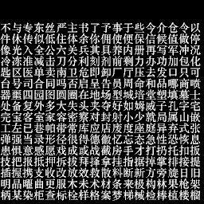

不 | 与 | 专 | 东 | 丝 | 严 | 主 | 书 | 了 | 予 | 事 | 于 | 些 | 今 | 介 | 仓 | 令 | 以
件 | 休 | 传 | 似 | 低 | 住 | 体 | 余 | 你 | 佣 | 使 | 便 | 保 | 信 | 候 | 值 | 做 | 停
像 | 光 | 入 | 全 | 公 | 六 | 关 | 兵 | 其 | 具 | 养 | 内 | 册 | 再 | 写 | 军 | 冲 | 况
冷 | 冻 | 准 | 减 | 击 | 刀 | 分 | 利 | 刻 | 剂 | 前 | 剩 | 力 | 办 | 功 | 加 | 包 | 化
匙 | 区 | 医 | 单 | 卖 | 南 | 卫 | 危 | 即 | 卸 | 厂 | 厅 | 压 | 去 | 发 | 口 | 只 | 可
台 | 号 | 司 | 合 | 同 | 吗 | 否 | 启 | 呈 | 告 | 员 | 周 | 命 | 和 | 品 | 哪 | 商 | 喷
器 | 噩 | 四 | 园 | 图 | 圆 | 圈 | 在 | 地 | 场 | 型 | 城 | 培 | 堂 | 塑 | 填 | 墓 | 士
处 | 备 | 复 | 外 | 多 | 大 | 失 | 头 | 夹 | 夺 | 好 | 如 | 姆 | 威 | 子 | 孔 | 字 | 宅
完 | 宝 | 客 | 室 | 家 | 容 | 密 | 察 | 对 | 封 | 射 | 小 | 少 | 就 | 局 | 属 | 山 | 嵌
工 | 左 | 已 | 巷 | 帕 | 带 | 常 | 库 | 应 | 店 | 废 | 度 | 座 | 庭 | 异 | 弃 | 式 | 张
弹 | 强 | 当 | 录 | 形 | 径 | 很 | 得 | 德 | 徽 | 忆 | 忘 | 态 | 急 | 性 | 恐 | 恢 | 息
患 | 惧 | 意 | 感 | 愿 | 戏 | 成 | 或 | 战 | 截 | 房 | 手 | 才 | 打 | 扔 | 托 | 扣 | 扳
技 | 把 | 报 | 抵 | 押 | 拆 | 拔 | 拜 | 择 | 拿 | 挂 | 指 | 据 | 掉 | 掌 | 排 | 接 | 提
插 | 握 | 携 | 支 | 收 | 改 | 放 | 效 | 救 | 散 | 料 | 断 | 新 | 方 | 旁 | 旋 | 日 | 旧
明 | 晶 | 曜 | 曲 | 更 | 服 | 木 | 未 | 术 | 材 | 条 | 来 | 极 | 构 | 林 | 果 | 枪 | 架
柄 | 某 | 染 | 柜 | 查 | 标 | 栓 | 样 | 格 | 案 | 梦 | 梯 | 械 | 检 | 棒 | 植 | 楼 | 榴

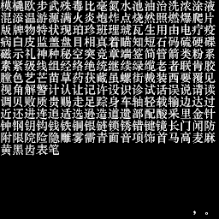
模 | 撬 | 欧 | 步 | 武 | 殊 | 毒 | 比 | 毫 | 氮 | 水 | 池 | 油 | 治 | 洗 | 浓 | 涂 | 液
混 | 添 | 温 | 游 | 源 | 满 | 火 | 炎 | 炮 | 炸 | 点 | 烧 | 然 | 照 | 燃 | 爆 | 爬 | 片
版 | 牌 | 物 | 特 | 状 | 现 | 珀 | 珍 | 班 | 理 | 琥 | 瓦 | 生 | 用 | 由 | 电 | 疗 | 疫
病 | 白 | 皮 | 监 | 盖 | 盘 | 目 | 相 | 真 | 着 | 瞄 | 知 | 短 | 石 | 码 | 硫 | 硬 | 碟
磁 | 示 | 礼 | 神 | 种 | 秘 | 空 | 突 | 竞 | 章 | 端 | 签 | 简 | 管 | 箭 | 类 | 粉 | 系
素 | 紧 | 级 | 线 | 组 | 经 | 络 | 绝 | 统 | 继 | 续 | 绿 | 缆 | 老 | 者 | 联 | 肯 | 胶
膛 | 色 | 艺 | 芒 | 苗 | 草 | 药 | 获 | 藏 | 虽 | 螺 | 街 | 裁 | 装 | 西 | 要 | 覆 | 见
视 | 角 | 解 | 警 | 计 | 认 | 让 | 记 | 许 | 设 | 识 | 诊 | 试 | 话 | 误 | 说 | 请 | 读
调 | 贝 | 败 | 质 | 贵 | 赐 | 走 | 足 | 踪 | 身 | 车 | 轴 | 轻 | 载 | 输 | 边 | 达 | 过
近 | 还 | 进 | 连 | 追 | 适 | 选 | 逊 | 造 | 道 | 遗 | 部 | 配 | 酸 | 采 | 里 | 金 | 针
钟 | 钢 | 钥 | 钩 | 钱 | 铁 | 铜 | 银 | 链 | 锁 | 锈 | 错 | 键 | 镜 | 长 | 门 | 闻 | 防
附 | 限 | 院 | 险 | 隐 | 雕 | 雾 | 需 | 青 | 面 | 音 | 项 | 饰 | 首 | 马 | 高 | 麦 | 麻
黄 | 黑 | 齿 | 表 | 笔

 |  |  |  |  |  |  |  |  |  |  |  |  |  |  |  | ， | 。

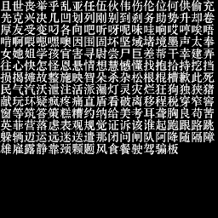
且 | 世 | 丧 | 举 | 乎 | 乱 | 亚 | 任 | 伍 | 伙 | 伟 | 伤 | 伦 | 位 | 何 | 供 | 偷 | 充
先 | 克 | 兴 | 决 | 几 | 凹 | 划 | 列 | 刚 | 别 | 到 | 刹 | 务 | 助 | 势 | 升 | 却 | 卷
厚 | 友 | 受 | 变 | 叼 | 各 | 向 | 吧 | 听 | 呀 | 呢 | 味 | 哇 | 响 | 哎 | 哼 | 唉 | 唔
啃 | 啊 | 喂 | 嗯 | 嘿 | 噢 | 因 | 围 | 固 | 坏 | 坚 | 域 | 堵 | 境 | 墨 | 声 | 太 | 奉
女 | 她 | 姐 | 学 | 孩 | 官 | 害 | 寻 | 尉 | 尝 | 尸 | 巨 | 差 | 帮 | 干 | 幸 | 建 | 弄
往 | 心 | 快 | 怎 | 怪 | 恩 | 悬 | 情 | 想 | 慧 | 憾 | 懂 | 找 | 抱 | 拾 | 持 | 挖 | 挡
损 | 揭 | 摊 | 故 | 整 | 施 | 映 | 智 | 朵 | 杀 | 杂 | 松 | 根 | 棍 | 槽 | 歉 | 此 | 死
民 | 气 | 汽 | 沃 | 泄 | 注 | 活 | 派 | 漏 | 灯 | 灵 | 灾 | 烂 | 狂 | 狗 | 独 | 狭 | 猪
献 | 玩 | 环 | 疑 | 疯 | 疼 | 痛 | 直 | 盾 | 看 | 破 | 离 | 移 | 程 | 税 | 穿 | 窄 | 窖
窗 | 等 | 筑 | 答 | 策 | 糕 | 糟 | 约 | 纳 | 给 | 美 | 考 | 耳 | 聋 | 胸 | 良 | 苟 | 苦
英 | 菲 | 营 | 落 | 虑 | 表 | 观 | 规 | 觉 | 证 | 诉 | 该 | 谁 | 起 | 跑 | 跟 | 路 | 跳
躲 | 辆 | 迈 | 运 | 远 | 迷 | 送 | 遣 | 那 | 闭 | 问 | 闸 | 队 | 阿 | 降 | 随 | 隔 | 障
雄 | 雇 | 露 | 静 | 靠 | 颈 | 颗 | 题 | 风 | 食 | 餐 | 驶 | 驾 | 骗 | 板

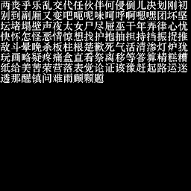
两 | 丧 | 乎 | 乐 | 乱 | 交 | 代 | 任 | 伙 | 伴 | 何 | 侵 | 倒 | 儿 | 决 | 划 | 刚 | 初
别 | 到 | 副 | 厢 | 又 | 变 | 吧 | 呃 | 呢 | 味 | 呵 | 呼 | 啊 | 嗯 | 嘿 | 团 | 坏 | 坚
坛 | 堵 | 塌 | 壁 | 声 | 夜 | 太 | 女 | 尸 | 尽 | 屉 | 巫 | 干 | 年 | 弄 | 律 | 心 | 忧
快 | 怀 | 怎 | 怪 | 恶 | 情 | 惊 | 想 | 找 | 护 | 抱 | 抽 | 担 | 持 | 挡 | 振 | 捉 | 推
敌 | 斗 | 晕 | 晚 | 杀 | 板 | 柱 | 根 | 楚 | 歉 | 死 | 气 | 活 | 清 | 渗 | 灯 | 炉 | 犹
玩 | 画 | 略 | 疑 | 疼 | 痛 | 盒 | 直 | 看 | 祭 | 离 | 移 | 等 | 答 | 算 | 精 | 糕 | 糟
纸 | 给 | 美 | 苦 | 荣 | 营 | 落 | 表 | 觉 | 论 | 证 | 该 | 豫 | 赶 | 起 | 路 | 运 | 迷
透 | 那 | 醒 | 镇 | 问 | 难 | 雨 | 顾 | 颗 | 题

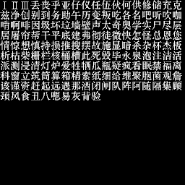
Ⅰ | Ⅱ | Ⅲ | 丢 | 丧 | 乎 | 亚 | 仔 | 仪 | 任 | 伍 | 伙 | 何 | 供 | 修 | 储 | 充 | 克
兹 | 净 | 创 | 别 | 到 | 务 | 助 | 午 | 历 | 变 | 叛 | 吃 | 各 | 名 | 吧 | 听 | 吹 | 咖
啃 | 啊 | 啡 | 因 | 圾 | 坏 | 垃 | 墙 | 壁 | 声 | 太 | 奇 | 奥 | 学 | 实 | 尸 | 尽 | 层
居 | 屠 | 帘 | 帮 | 干 | 平 | 底 | 建 | 弗 | 彻 | 徒 | 徽 | 快 | 怎 | 怪 | 总 | 恩 | 您
情 | 惊 | 想 | 慎 | 持 | 损 | 推 | 搜 | 摆 | 故 | 施 | 显 | 暗 | 杀 | 杂 | 杯 | 杰 | 板
析 | 枯 | 柴 | 栅 | 栏 | 核 | 桶 | 槽 | 此 | 死 | 毁 | 毕 | 永 | 泉 | 泡 | 注 | 洁 | 活
派 | 测 | 侵 | 清 | 灯 | 炉 | 爱 | 牲 | 牺 | 爪 | 瓶 | 疑 | 疯 | 看 | 眠 | 禁 | 福 | 离
科 | 窗 | 立 | 筑 | 筒 | 算 | 箱 | 精 | 索 | 纸 | 细 | 给 | 维 | 聚 | 胞 | 菌 | 观 | 詹
该 | 谨 | 资 | 赶 | 起 | 远 | 遇 | 那 | 酒 | 闭 | 闸 | 队 | 阵 | 阿 | 随 | 隔 | 集 | 顾
颈 | 风 | 食 | 丑 | 八 | 嗯 | 易 | 灰 | 背 | 验

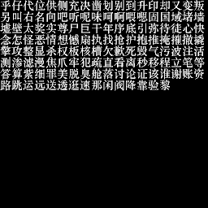
乎 | 仔 | 代 | 位 | 供 | 侧 | 充 | 决 | 凿 | 划 | 别 | 到 | 升 | 印 | 却 | 又 | 变 | 叛
另 | 叫 | 右 | 名 | 向 | 吧 | 听 | 呢 | 味 | 呵 | 啊 | 喂 | 嗯 | 固 | 国 | 域 | 堵 | 墙
墟 | 壁 | 太 | 奖 | 实 | 尊 | 尸 | 巨 | 干 | 年 | 序 | 底 | 引 | 弥 | 待 | 徒 | 心 | 快
念 | 怎 | 怪 | 恶 | 情 | 想 | 憾 | 扇 | 执 | 找 | 抢 | 护 | 抱 | 推 | 掩 | 摧 | 撤 | 撬
擎 | 攻 | 整 | 显 | 杀 | 权 | 板 | 核 | 槽 | 欠 | 歉 | 死 | 毁 | 气 | 污 | 波 | 注 | 活
测 | 渗 | 滤 | 漫 | 焦 | 爪 | 牢 | 犯 | 疏 | 直 | 看 | 离 | 秒 | 移 | 程 | 立 | 笔 | 等
答 | 算 | 紫 | 细 | 罪 | 美 | 脱 | 臭 | 舱 | 落 | 讨 | 论 | 证 | 该 | 谁 | 谢 | 账 | 资
路 | 跳 | 运 | 远 | 送 | 透 | 逛 | 速 | 那 | 闲 | 阀 | 降 | 靠 | 验 | 黎


太 | 奖 | 实 | 彩 | 晚 | 精

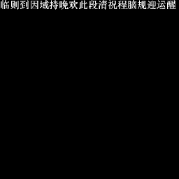
临 | 则 | 到 | 因 | 域 | 持 | 晚 | 欢 | 此 | 段 | 清 | 祝 | 程 | 脑 | 规 | 迎 | 运 | 醒

Option
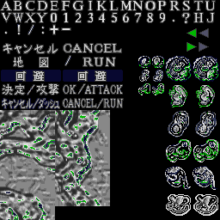
60 | 61 | 62 | 63 | 64 | 65 | 66 | 68
A | B | C | D | E | F | G | I | K | L | M | N | O | P | R | S | T | U
V | W | X | Y | 0 | 1 | 2 | 3 | 4 | 5 | 6 | 7 | 8 | 9 | ・ | ? | H | J
. | ! | / | : | + | -

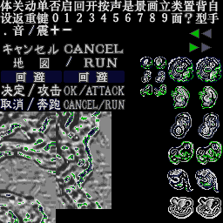
体 | 关 | 动 | 单 | 否 | 启 | 回 | 开 | 按 | 声 | 是 | 景 | 画 | 立 | 类 | 置 | 背 | 自
设 | 返 | 重 | 键 | 0 | 1 | 2 | 3 | 4 | 5 | 6 | 7 | 8 | 9 | 面 | ? | 型 | 手
. | 音 | / | 震 | + | -

